Backpropagation - Dataset 1
Timothy Pratama | 13512032
Kevin Maulana | 13512044

Multi-layer Perceptron - Backpropagation
Dataset 1

Link Sheet daftar isi: | Daftar Isi

Model |  | Learning Rate | Epoch | x0 | x1 | x2
...
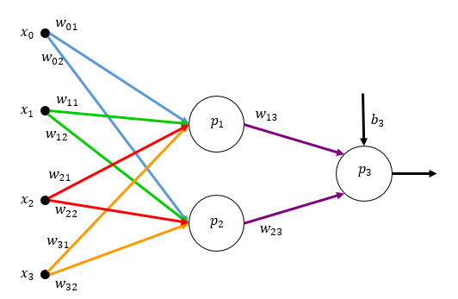
 |  | 0.1 | 1 | 1 | 1 | 0
 |  |  |  | 1 | 0 | -1
 |  |  |  | 1 | -1 | -0.5
 |  |  | 2 | 1 | 1 | 0
 |  |  |  | 1 | 0 | -1
 |  |  |  | 1 | -1 | -0.5
 |  |  | 3 | 1 | 1 | 0
 |  |  |  | 1 | 0 | -1
 |  |  |  | 1 | -1 | -0.5
 |  |  | 4 | 1 | 1 | 0
 |  |  |  | 1 | 0 | -1
 |  |  |  | 1 | -1 | -0.5
 |  |  | 5 | 1 | 1 | 0
 |  |  |  | 1 | 0 | -1
 |  |  |  | 1 | -1 | -0.5
 |  |  | 6 | 1 | 1 | 0
 |  |  |  | 1 | 0 | -1
 |  |  |  | 1 | -1 | -0.5
 |  |  | 7 | 1 | 1 | 0
 |  |  |  | 1 | 0 | -1
 |  |  |  | 1 | -1 | -0.5
 |  |  | 8 | 1 | 1 | 0
 |  |  |  | 1 | 0 | -1
 |  |  |  | 1 | -1 | -0.5
 |  |  | 9 | 1 | 1 | 0
 |  |  |  | 1 | 0 | -1
 |  |  |  | 1 | -1 | -0.5
...

Backpropagation - Dataset 2
Timothy Pratama | 13512032
Kevin Maulana | 13512044

Multi-layer Perceptron - Backpropagation
Dataset 2

Link Sheet daftar isi: | Daftar Isi

Model |  | Learning Rate | Epoch | x0 | x1 | x2
...
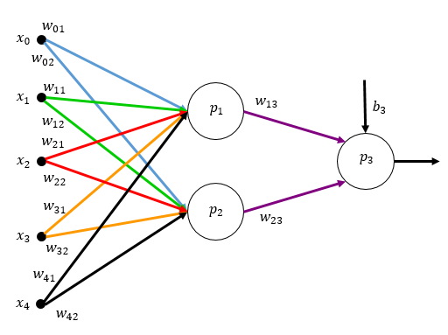
 |  | 0.1 | 1 | 1 | 5.1 | 3.5
 |  |  |  | 1 | 4.9 | 3
 |  |  |  | 1 | 4.7 | 3.2
 |  |  |  | 1 | 7 | 3.2
 |  |  |  | 1 | 6.4 | 3.2
 |  |  |  | 1 | 6.9 | 3.1
 |  |  | 2 | 1 | 5.1 | 3.5
 |  |  |  | 1 | 4.9 | 3
 |  |  |  | 1 | 4.7 | 3.2
 |  |  |  | 1 | 7 | 3.2
 |  |  |  | 1 | 6.4 | 3.2
 |  |  |  | 1 | 6.9 | 3.1
 |  |  | 3 | 1 | 5.1 | 3.5
 |  |  |  | 1 | 4.9 | 3
 |  |  |  | 1 | 4.7 | 3.2
 |  |  |  | 1 | 7 | 3.2
 |  |  |  | 1 | 6.4 | 3.2
 |  |  |  | 1 | 6.9 | 3.1
 |  |  | 4 | 1 | 5.1 | 3.5
 |  |  |  | 1 | 4.9 | 3
 |  |  |  | 1 | 4.7 | 3.2
 |  |  |  | 1 | 7 | 3.2
 |  |  |  | 1 | 6.4 | 3.2
 |  |  |  | 1 | 6.9 | 3.1
 |  |  | 5 | 1 | 5.1 | 3.5
 |  |  |  | 1 | 4.9 | 3
 |  |  |  | 1 | 4.7 | 3.2
 |  |  |  | 1 | 7 | 3.2
 |  |  |  | 1 | 6.4 | 3.2
...

